关系图
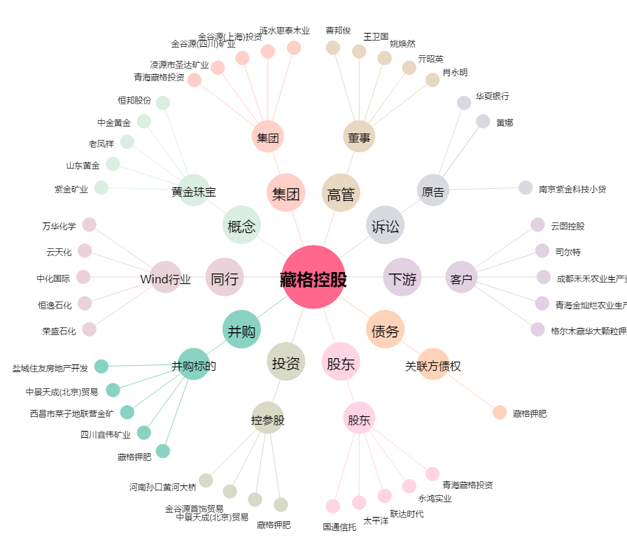
藏格控股[000408.SZ] - 关系概览图

